Figure 1
Disciplines | Domaines | Caractéristiques |  | Maîtrise insuffisante | Maîtrise fragile | Maîtrise satisfaisante | Très bonne maîtrise
Français | Global | Retard scolaire | « À l'heure » | 1.3 | 9.8 | 73.9 | 15.0 | 100.0
 |  |  | En retard | 7.1 | 41.9 | 50.4 | 0.7 | 100.0
 |  | Secteur de scolarisation | Privé sous contrat | 0.9 | 6.9 | 72.0 | 20.2 | 100.0
 |  |  | Public hors éduc. prioritaire | 1.4 | 12.0 | 73.0 | 13.6 | 100.0
 |  |  | REP | 3.7 | 21.6 | 68.4 | 6.3 | 100.0 | 74.7 | 70.7
 |  |  | REP + | 7.3 | 29.1 | 60.2 | 3.4 | 100.0 | 63.6
 |  | Sexe | Filles | 1.5 | 10.2 | 72.0 | 16.4 | 100.0
 |  |  | Garçons | 2.2 | 15.5 | 71.3 | 11.0 | 100.0

 |  | Ensemble | Ensemble | 1.8 | 12.9 | 71.6 | 13.7 | 100.0

1 - Maîtrise des connaissances et des compétences en français
 |  |  | A l'heure
 |  |  | En retard
 |  |  | Privé sous contrat
 |  |  | Public hors éducation prioritaire
 |  |  | REP
 |  |  | REP +
 |  |  | Fille
 |  |  | Garçon
 |  |  | Ensemble
 |  |  | A l'heure
 |  |  | En retard
 |  |  | Privé sous contrat
 |  |  | Public hors éducation prioritaire
 |  |  | REP
 |  |  | REP +
 |  |  | Fille
 |  |  | Garçon

Lecture : 71,6 % des élèves de sixième ont une maîtrise satisfaisante des connaissances et compétences en français.
Champ : France métropolitaine + DOM , Public + Privé sous contrat.
Source : évaluation exhaustive de début de sixième, novembre 2017, MEN-DEPP.
Réf. : Note d'information, n° 18.19 © DEPP

Figure 2
Disciplines | Domaines | Caractéristiques |  | Maîtrise insuffisante | Maîtrise fragile | Maîtrise satisfaisante | Très bonne maîtrise
Mathématiques | Global | Retard scolaire | « À l'heure » | 1.8 | 20.7 | 64.5 | 13.0 | 100.0
 |  |  | En retard | 10.0 | 56.8 | 32.5 | 0.7 | 100.0
 |  | Secteur de scolarisation | Privé sous contrat | 1.3 | 15.1 | 66.5 | 17.1 | 100.0
 |  |  | Public hors éduc. prioritaire | 2.0 | 22.8 | 63.1 | 12.1 | 100.0
 |  |  | REP | 5.3 | 38.1 | 51.8 | 4.9 | 100.0 | 56.7 | 49.9
 |  |  | REP + | 9.0 | 47.3 | 41.2 | 2.4 | 100.0 | 43.7
 |  | Sexe | Filles | 2.4 | 24.9 | 62.2 | 10.5 | 100.0
 |  |  | Garçons | 2.8 | 23.4 | 60.6 | 13.1 | 100.0

 |  | Ensemble | Ensemble | 2.6 | 24.1 | 61.4 | 11.8 | 100.0

2 - Maîtrise des connaissances et des compétences en mathématiques

 |  |  | Ensemble
 |  |  | A l'heure
 |  |  | En retard
 |  |  | Privé sous contrat
 |  |  | Public hors éducation prioritaire
 |  |  | REP
 |  |  | REP +
 |  |  | Fille
 |  |  | Garçon
 |  |  | Ensemble
 |  |  | A l'heure
Lecture : 61,4 % des élèves de sixième ont une maîtrise satisfaisante des connaissances et compétences en mathématiques.
Champ : France métropolitaine + DOM , Public + Privé sous contrat.
Source : évaluation exhaustive de début de sixième, novembre 2017, MEN-DEPP.
Réf. : Note d'information, n° 18.19 © DEPP |  |  | REP
 |  |  | REP +
 |  |  | Fille
 |  |  | Garçon

Figure 3
 |  |  |  |  |  |  |  | 3 - Proportion d'élèves présentant une maîtrise satisfaisante ou très bonne en français et en mathématiques selon le profil social moyen du collège
Sixième |  | Français | +ou- | ME 2015 | +ou-
 |  | 72.2 |  | 54.5
 |  | 83.3 |  | 70.0
Indice moyen de position sociale |  | 87.3 |  | 75.7
 |  | 89.9 |  | 79.9
 |  | 93.8 |  | 86.2

 |  |  |  |  | ma | fr
 |  |  |  |  | 54.4 | 72.2
 |  |  |  |  | 70.0 | 83.3
 |  |  |  |  | 75.7 | 87.3
 |  |  |  |  | 79.9 | 89.9
 |  |  |  |  | 86.2 | 93.8

 |  |  |  |  |  |  |  | Lecture : 93,8 % des élèves des collèges les plus favorisés socialement (Groupe 5) maîtrisent les connaissances et les compétences en français.

 |  |  |  |  |  |  |  | Champ : France métropolitaine + DOM , Public + Privé sous contrat.
 |  |  |  |  |  |  |  | Source : évaluation exhaustive de début de sixième, novembre 2017, MEN-DEPP.
Français | Niveau social moyen | Groupe 1 | 4 | 23 | 67 | 5 | 100.0 | Réf. : Note d'information, n° 18.19 © DEPP
 |  | Groupe 2 | 2 | 15 | 74 | 10 | 100.0
 |  | Groupe 3 | 1 | 11 | 75 | 12 | 100.0
 |  | Groupe 4 | 1 | 9 | 74 | 16 | 100.0
 |  | Groupe 5 | 1 | 5 | 69 | 25 | 100.0
Mathématiques | Niveau social moyen | Groupe 1 | 6 | 40 | 50 | 5 | 100.0
 |  | Groupe 2 | 3 | 27 | 61 | 9 | 100.0
 |  | Groupe 3 | 2 | 22 | 65 | 11 | 100.0
 |  | Groupe 4 | 2 | 19 | 66 | 14 | 100.0
 |  | Groupe 5 | 1 | 13 | 65 | 21 | 100.0

Figure 4
Données cartes
 |  |  | Libellé académie | Français |  |  |  | Libellé académie | Mathématiques
Libellé académie | Français | Mathématiques |  | Maîtrise insuffisante | Maîtrise fragile | Maîtrise satisfaisante | Très bonne maîtrise |  | Maîtrise insuffisante | Maîtrise fragile | Maîtrise satisfaisante | Très bonne maîtrise
Mayotte | 24.1 | 10.9 | Paris | 1.3 | 7.4 | 63.8 | 27.5 | Paris | 1.9 | 18.5 | 58.7 | 20.9
Guyane | 45.5 | 26.7 | Aix-Marseille | 1.7 | 14.4 | 71.6 | 12.3 | Aix-Marseille | 2.3 | 24.9 | 61.7 | 11.1
Guadeloupe | 70.7 | 49.9 | Besançon | 0.9 | 10.8 | 73.9 | 14.4 | Besançon | 1.4 | 20.3 | 65.1 | 13.2
Martinique | 73.7 | 51.5 | Bordeaux | 1.7 | 11.8 | 71.9 | 14.7 | Bordeaux | 2.3 | 21.6 | 62.9 | 13.2
La Réunion | 74.4 | 54.5 | Caen | 1.3 | 14.1 | 73.7 | 10.9 | Caen | 1.8 | 24.0 | 63.8 | 10.4
Créteil | 85.2 | 66.9 | Clermont-Ferrand | 1.3 | 11.1 | 73.8 | 13.8 | Clermont-Ferrand | 2.3 | 20.8 | 64.0 | 12.9
Amiens | 81.8 | 68.3 | Dijon | 1.2 | 11.4 | 73.7 | 13.7 | Dijon | 2.1 | 22.4 | 63.6 | 12.0
Corse | 88.0 | 69.5 | Grenoble | 1.4 | 10.8 | 73.0 | 14.8 | Grenoble | 1.9 | 20.7 | 64.0 | 13.4
Rouen | 83.51 | 71.2 | Lille | 1.6 | 15.9 | 72.7 | 9.9 | Lille | 2.1 | 25.9 | 61.3 | 10.7
Montpellier | 83.4 | 72.0 | Lyon | 1.4 | 10.9 | 71.5 | 16.3 | Lyon | 1.9 | 21.9 | 62.9 | 13.3
Lille | 82.6 | 72.0 | Montpellier | 2.1 | 14.5 | 72.3 | 11.2 | Montpellier | 2.7 | 25.3 | 61.8 | 10.2
Reims | 85.9 | 72.8 | Nancy-Metz | 1.1 | 11.2 | 73.6 | 14.1 | Nancy-Metz | 1.6 | 20.9 | 64.3 | 13.2
Aix-Marseille | 83.9 | 72.8 | Poitiers | 2.0 | 13.5 | 72.8 | 11.7 | Poitiers | 2.3 | 23.5 | 63.3 | 10.9
Poitiers | 84.5 | 74.2 | Rennes | 1.0 | 8.8 | 74.0 | 16.2 | Rennes | 1.3 | 17.7 | 67.5 | 13.4
Caen | 84.5 | 74.2 | Strasbourg | 1.6 | 13.8 | 71.7 | 12.9 | Strasbourg | 2.1 | 23.4 | 62.8 | 11.7
Orléans-Tours | 86.4 | 74.2 | Toulouse | 1.8 | 10.9 | 72.4 | 14.9 | Toulouse | 2.3 | 20.8 | 63.5 | 13.4
Strasbourg | 84.6 | 74.5 | Nantes | 1.3 | 11.0 | 73.7 | 14.1 | Nantes | 1.8 | 19.8 | 64.9 | 13.5
Versailles | 88.1 | 74.6 | Orléans-Tours | 1.3 | 12.3 | 74.2 | 12.1 | Orléans-Tours | 1.9 | 23.9 | 63.5 | 10.8
Nice | 87.6 | 74.9 | Reims | 1.4 | 12.7 | 72.9 | 13.0 | Reims | 2.2 | 25.0 | 61.8 | 11.0
Limoges | 86.7 | 75.0 | Amiens | 1.4 | 16.8 | 72.6 | 9.2 | Amiens | 2.8 | 28.9 | 60.3 | 8.0
Dijon | 87.4 | 75.6 | Rouen | 1.6 | 14.9 | 73.0 | 10.5 | Rouen | 2.5 | 26.2 | 61.9 | 9.4
Bordeaux | 86.5 | 76.1 | Limoges | 1.1 | 12.2 | 74.2 | 12.4 | Limoges | 1.7 | 23.3 | 63.8 | 11.1
Lyon | 87.7 | 76.2 | Nice | 1.2 | 11.2 | 74.2 | 13.4 | Nice | 1.8 | 23.3 | 63.2 | 11.7
Toulouse | 87.4 | 76.9 | Créteil | 1.6 | 13.2 | 72.4 | 12.8 | Créteil | 2.8 | 30.3 | 58.2 | 8.7
Clermont-Ferrand | 87.6 | 76.9 | Versailles | 1.5 | 10.4 | 69.8 | 18.3 | Versailles | 2.3 | 23.2 | 60.0 | 14.6
Grenoble | 87.8 | 77.4 | Corse | 1.3 | 10.6 | 74.9 | 13.2 | Corse | 3.6 | 26.9 | 61.2 | 8.3
Nancy-Metz | 87.7 | 77.5 | La Réunion | 2.3 | 23.3 | 66.9 | 7.5 | La Réunion | 4.5 | 41.0 | 48.6 | 6.0
Besançon | 88.3 | 78.3 | Martinique | 4.7 | 21.6 | 65.0 | 8.7 | Martinique | 6.7 | 41.8 | 45.9 | 5.6
Nantes | 87.7 | 78.4 | Guadeloupe | 4.7 | 24.6 | 63.5 | 7.2 | Guadeloupe | 7.0 | 43.1 | 44.9 | 5.1
Paris | 91.3 | 79.6 | Guyane | 18.4 | 36.1 | 41.9 | 3.6 | Guyane | 21.2 | 52.1 | 24.7 | 2.1
Rennes | 90.3 | 81.0 | Mayotte | 30.6 | 45.3 | 23.3 | 0.8 | Mayotte | 40.2 | 49.0 | 10.4 | 0.5
 |  |  | 4 - Proportion d'élèves présentant une maîtrise satisfaisante ou très bonne en français et en mathématiques selon l'académie
 |  |  | Français |  |  |  |  | Mathématiques
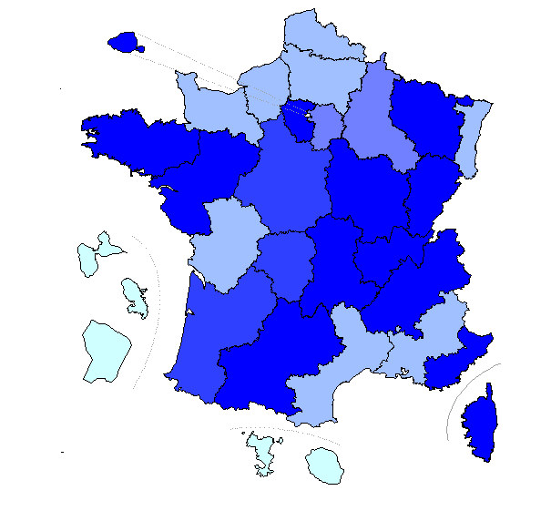
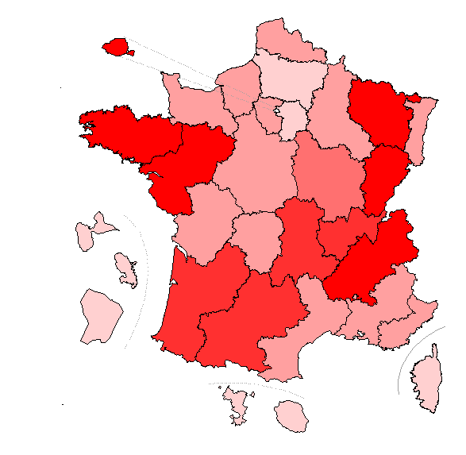

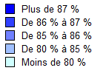
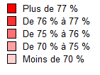

 |  |  | Champ : France métropolitaine + DOM , Public + Privé sous contrat.
 |  |  | Source : évaluation exhaustive de début de sixième, novembre 2017, MEN-DEPP.
 |  |  | Réf. : Note d'information, n° 18.19 © DEPP

Figure 6
1
2
3
4
5
6
7
8
9
10
11
12
13
14
15
16
17
18
19
20
21
22
23
24
25
26
 |  |  |  |  | 5 - Lien entre la performance en français et l'équité
Code académie | Discipline | WLE_std | LIBELLE_ACAD | Équite
1 | Français | 272 | Paris | 50
2 |  | 247 | Aix-Marseille | 40
3 |  | 254 | Besançon | 36
4 |  | 253 | Bordeaux | 36
5 |  | 246 | Caen | 37
6 |  | 253 | Clermont-Ferrand | 39
7 |  | 252 | Dijon | 43
8 |  | 254 | Grenoble | 34
9 |  | 243 | Lille | 40
10 |  | 256 | Lyon | 44
11 |  | 245 | Montpellier | 40
12 |  | 253 | Nancy-Metz | 40
13 |  | 246 | Poitiers | 35
14 |  | 258 | Rennes | 37
15 |  | 249 | Strasbourg | 48
16 |  | 253 | Toulouse | 40
17 |  | 253 | Nantes | 35
18 |  | 249 | Orléans-Tours | 36
19 |  | 249 | Reims | 43
20 |  | 241 | Amiens | 38
21 |  | 245 | Rouen | 41
22 |  | 250 | Limoges | 27
23 |  | 252 | Nice | 40
24 |  | 249 | Créteil | 43
25 |  | 258 | Versailles | 45
27 |  | 252 | Corse | 29
28 |  | 233 | La Réunion
31 |  | 234 | Martinique
32 |  | 230 | Guadeloupe
33 |  | 200 | Guyane
43 |  | 174 | Mayotte | 39
1 | Mathématiques | 265 | Paris | 52 | Lecture : l’académie de Paris compte la part des élèves de sixième maîtrisant les connaissances et compétences évaluées en français la plus élevée, or c’est une des moins équitables.
2 |  | 249 | Aix-Marseille | 39
3 |  | 256 | Besançon | 33 | Champ : France métropolitaine + DOM , Public + Privé sous contrat (graphique hors DOM).
4 |  | 254 | Bordeaux | 37 | Source : évaluation exhaustive de début de sixième, novembre 2017, MEN-DEPP.
5 |  | 250 | Caen | 32 | Réf. : Note d'information, n° 18.19 © DEPP
6 |  | 254 | Clermont-Ferrand | 34
7 |  | 252 | Dijon | 37
8 |  | 255 | Grenoble | 34
9 |  | 248 | Lille | 40
10 |  | 254 | Lyon | 41
11 |  | 247 | Montpellier | 36
12 |  | 255 | Nancy-Metz | 38
13 |  | 249 | Poitiers | 35
14 |  | 258 | Rennes | 35
15 |  | 251 | Strasbourg | 43
16 |  | 254 | Toulouse | 34
17 |  | 256 | Nantes | 34
18 |  | 250 | Orléans-Tours | 36
19 |  | 249 | Reims | 40
20 |  | 242 | Amiens | 32
21 |  | 246 | Rouen | 36
22 |  | 251 | Limoges | 30
23 |  | 251 | Nice | 42
24 |  | 242 | Créteil | 43
25 |  | 254 | Versailles | 47
27 |  | 242 | Corse | 30
28 |  | 230 | La Réunion | 43
31 |  | 226 | Martinique | 38
32 |  | 224 | Guadeloupe | 36
33 |  | 196 | Guyane | 47
43 |  | 171 | Mayotte

Feuille9
265 | Paris | 52 | 265
249 | Aix-Marseille | 39 | 249
256 | Besançon | 33 | 256
254 | Bordeaux | 37 | 254
250 | Caen | 32 | 250
254 | Clermont-Ferrand | 34 | 254
252 | Dijon | 37 | 252
255 | Grenoble | 34 | 255
248 | Lille | 40 | 248
254 | Lyon | 41 | 254
247 | Montpellier | 36 | 247
255 | Nancy-Metz | 38 | 255
249 | Poitiers | 35 | 249
258 | Rennes | 35 | 258
251 | Strasbourg | 43 | 251
254 | Toulouse | 34 | 254
256 | Nantes | 34 | 256
250 | Orléans-Tours | 36 | 250
249 | Reims | 40 | 249
242 | Amiens | 32 | 242
246 | Rouen | 36 | 246
251 | Limoges | 30 | 251
251 | Nice | 42 | 251
242 | Créteil | 43 | 242
254 | Versailles | 47 | 254
242 | Corse | 30 | 242
230 | La Réunion | 43 | 230
226 | Martinique | 38 | 226
224 | Guadeloupe | 36 | 224
196 | Guyane | 47 | 196
171 | Mayotte |  | 171

